Informasjon
Trekkeregler | Trekke brikker

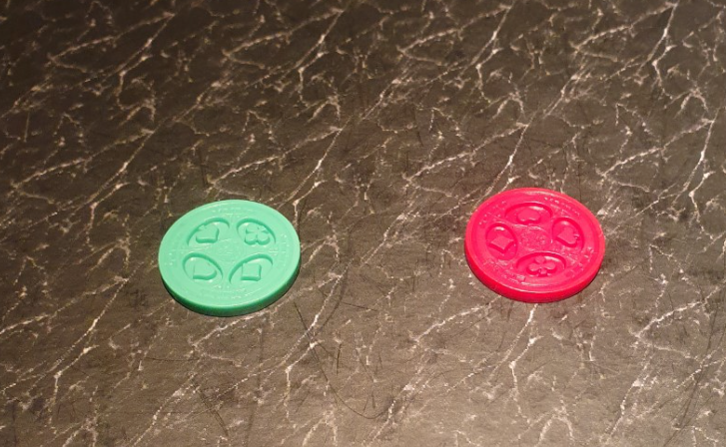
* Trekking av forhåndspåmeldte via Vipps.
* Det trekkes i påmeldingsrekkefølge.
* Det benyttes grønne og røde brikker til trekking.
* Grønn = a Rød = b
* Det trekkes først for omgang nr. 1 (10-12), lita pause, så for omgang nr. 2 (13-15)
* Rute plasseringer noteres fortløpende
* Oversikt over rute plasseringer visualiseres ved startplass.
* Påmeldte på konkurranse dagen trekkes inn i ruter kort tid før start. (0900)

Innveiing

* All fanget fisk skal legges på rist, før det legges tilbake i utgitt pose.

* Innveid vekt noteres på arrangør skjema, og deltaker får en kvittering på angitt vekt. Fargen på den kvitteringen du får tilbake vil ha ulik farge for hvilke omganger det er fisket i.

* Vekt settes i en sone, hvor kun 1 og 1 deltaker kommer frem. Det bør være minst 5 m til øvrige deltakere.

Regler for plasseringer ved lik poeng, og/eller vekt

* Ved poenglikhet, rangeres den som har best ruteplassering først. Eks.; 2+6 =8 går foran 3+5=8

* Ved lik poenglikhet og lik ruteplasseringer, rangeres den først som har høyeste vekt.

* Ved poenglikhet og vektlikhet rangeres den først som har høyeste enkel rute vekt.

